2023BRM909近畿200km大津
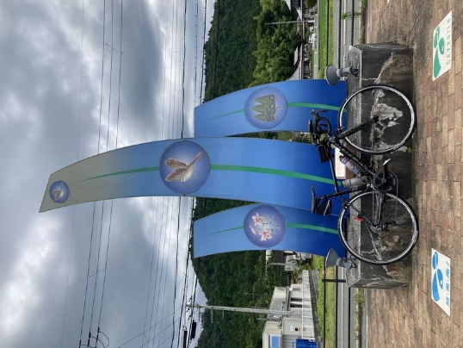
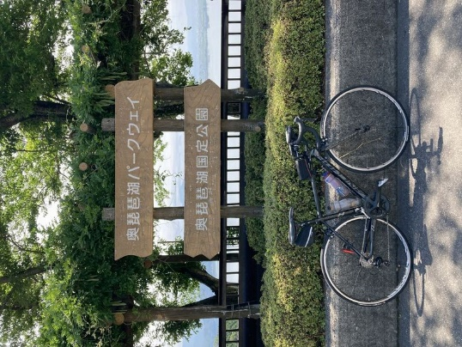
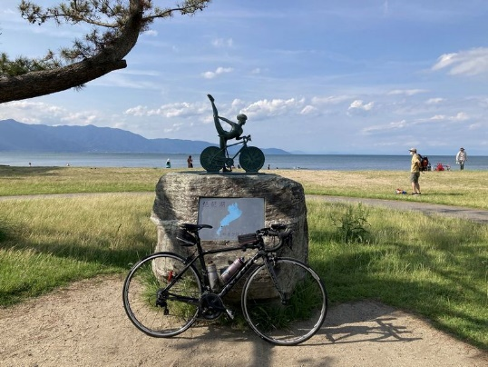
2023BRM909近畿200km大津 |  |  |  |  | 2023/9/9 6:00/7:00/8:00スタート |  | 日出5:34、日入18:13 |  |  | Ver.1.0.0
 |  |  |  | × | ←標識・案内看板等なし |  |  |  |  | 2023/7/13
 | 形状 | 信号 | ポイント | 標識 | 現在地からの進行先 |  | 現在地までの |  | 備考 | PC間
 |  |  |  |  | 方角 | 道路 | 区間 | 合計
1 |  |  | 大津湖岸なぎさ公園 |  | 北西方向 | 県道18 | 0.0 | 0.0 | 公園を出て北西方向へ、右側歩道を利用しつつ、適宜車道に出てください。
2 | 十 | S | 大津港口S |  | 直進 | 県道558 | 3.0 | 3.0 | 一番左側のレーンは左折専用。後方から来る自動車に注意して、中央の直進レーンを進む。流れに乗れなかった場合は左折した後、次の交差点を右折するなど安全最優先の各自判断で適宜県道558に合流してください。
3 | 十 | S | 琵琶湖大橋S |  | 左折 | R367 | 14.5 | 17.5 | 青看板の「敦賀、湖西道路（無料）」方向へ
4 | ┤ | S | 途中口S |  | 左折 | 市道 | 8.4 | 25.9
5 | T |  |  | × | 左折 | R367 | 0.8 | 26.7
6 | | |  | フォトコントロール1 道の駅 くつき新本陣 |  | 右側 | R367 | 23.4 | 50.1 | 自分のバイクと道の駅のモニュメントを撮影 ゴール受付でスタッフに写真を提示してください 写真撮影後、直進
7 | T | S | 保坂S |  | 右折 | R303 | 8.5 | 58.6 | 青看板の「敦賀、国道161号」方向へ
8 | 十 | S | 弘川口S |  | 左折 | 市道 | 7.5 | 66.1
9 | 十 | S |  |  | 右折 | 県道534→市道 | 1.9 | 68.0
10 | 十 | S | 北仰東S |  | 直進 | 市道 | 2.8 | 70.8 | 感応式信号
11 | T |  |  | × | 左折 | 市道 | 0.1 | 70.9
12 | T |  |  |  | 右折 | 県道557 | 5.9 | 76.8 | 青看板の「奥琵琶湖パークウェイ、西浅井」方向へ
13 | 十 | S | 大浦S |  | 右折 | 県道513 | 8.2 | 85.0
14 | | |  | フォトコントロール2 つづら尾崎展望台 |  | 左側 | 県道513 | 10.6 | 95.6 | 自分のバイクと奥琵琶湖パークウェイの看板を撮影 ゴール受付でスタッフに写真を提示してください 写真撮影後、直進
15 | ├ |  |  | × | 右折 | 県道512 | 0.1 | 95.7 | 塩津浜・木之本方面へ
16 | ├ |  |  | × | 右折 | 市道 | 10.0 | 105.7
17 | 十 | S | 塩津浜S |  | 直進 | 市道 | 1.0 | 106.7 | 感応式信号
18 | T |  |  | × | 右折 | 市道 | 0.2 | 106.9
19 | T |  |  | × | 左折 | 市道 | 0.4 | 107.3
20 | 十 |  |  | × | 左折 | R8 | 0.6 | 107.9 | 左折で車道へ出ずに歩道に入り、藤ヶ崎トンネルの歩道を走行すること。藤ヶ崎トンネルの歩道は待避所のクランクに注意。
21 | ┤ |  |  | × | 斜め左 | 県道514 | 1.7 | 109.6
22 | T |  |  | × | 右折 | 県道514 | 2.8 | 112.4
23 | 十 | S | 大音S |  | 直進 | 県道44 | 0.0 | 112.4
24 | 十 | S | 尾上S |  | 直進 | 県道331 | 7.1 | 119.5
25 | | |  | PC1 道の駅 湖北みずどりステーション |  | 左側 | 県道331 | 0.7 | 120.2 | 6:00スタート OPEN 09:32、CLOSE 14:00 7:00スタート OPEN 10:32、CLOSE 15:00 8:00スタート OPEN 11:32、CLOSE 16:00 レシート取得してブルベカードに通過時刻を自分で記入 ゴール受付でスタッフにレシートを提示してください ブルベカード記入後、直進 | 120.2
26 | ┤ | S | 公園町S |  | 直進 | 県道2 | 11.4 | 131.6
27 | 十 | S | 馬場2丁目S |  | 右折 | 県道2 | 12.5 | 144.1
28 | ┤ | S | 長曽根町北S |  | 直進 | 県道25 | 0.7 | 144.8
29 | ┤ | S | 湖岸白鳥川S |  | 直進 | 県道559 | 24.9 | 169.7
30 | | |  | フォトコントロール3 サイクリストの聖地碑 （またはBIWAKOモニュメント） |  | 右側 | 県道559 | 12.6 | 182.3 | 手前の信号で右側歩道に渡っておくと入りやすい 自分のバイクとサイクリストの聖地碑を撮影 （またはBIWAKOモニュメント） ゴール受付でスタッフに写真を提示してください 写真撮影後、直進 右側歩道を進んでもよいが、歩行者に注意して徐行してください
31 | | |  | Finish ローソン 大津市萱野浦店 |  | 左側 | 県道29 | 19.2 | 201.5 | 6:00スタート OPEN 11:53、CLOSE 19:30 7:00スタート OPEN 12:53、CLOSE 20:30 8:00スタート OPEN 13:53、CLOSE 21:30 レシート取得してブルベカードに通過時刻を自分で記入 ゴール受付でスタッフにレシートを提示してください ブルベカード記入後、直進 ここで取得したレシートの時刻からスタート時刻を差し引いた時間が完走時間です。 | 81.3
32 | 十 | S | 唐橋東詰S |  | 右折 | 県道2 | 2.0 | 203.5 | 次のポイントで右折するので、唐橋の北側の歩道を徐行してください。
33 | 十 |  |  | × | 右折 | 市道 | 0.2 | 203.7 | ビワイチ起点の看板有り、瀬田川の中洲
34 | | |  | Goal 滋賀県青年会館 ホテル アーブしが 第2会議室 |  | 左側 | 市道 | 0.1 | 203.8 | ゴール受付時間 15:00～22:00 第2会議室は玄関を入って右方向 21:00～22:00はロビーまたは駐車場で受付 ブルベカードに以下の項目を自分で記入 ・完走時間 ・メダルを購入するか不要か（メダル代1000円） ・署名 PCとFinishで取得したレシートをスタッフに提示 フォトコントロールの写真をスタッフに提示 記入済みのブルベカードをスタッフに提出

フォトコントロール1 道の駅 くつき新本陣 |  |  |  | フォトコントロール2 つづら尾崎展望台 |  |  |  |  | フォトコントロール3 サイクリストの聖地碑
自分のバイクと道の駅のモニュメントを撮影 |  |  |  | 自分のバイクと奥琵琶湖パークウェイの看板を撮影 |  |  |  |  | 自分のバイクとサイクリストの聖地碑を撮影

